Les meg først
Slik bruker du turnusnøkkelgeneratoren.
Nøkkelen er oppdatert for R25. Den vil kun vise riktige datoer for R25
Bruk av nøkkelen for andre ruteterminer (og andre selskap) kan gi feil resultat.

1. Fyll ut turnusen nøyaktig slik den står i de utdelte turnusene. Linje 1 skal i linje 1,
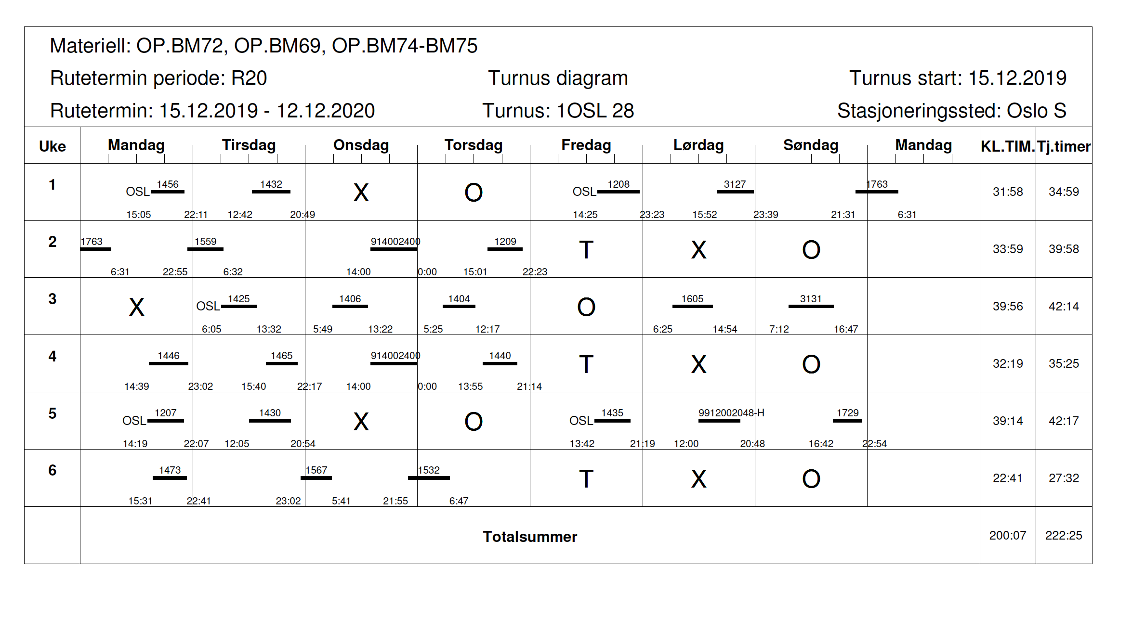

Her er tur 28 lagt inn med klokkeslettene.
Du kan også skrive inn dagsverknummer om du heller ønsker.

Linjene angitt øverst viser hvordan de ulike dagsverkene havner om du søker den aktuelle linjen.

Du kan nå lese av hvilke linjer som gir hvilke tjenester på de ulike dagene.

Søker du linje 3 vil du i dette eksempelet få fri 23.desember, 3.feb, 16.mars osv
Tranger du fri 25.november kan du søke linje 1 og 5

